Лист2
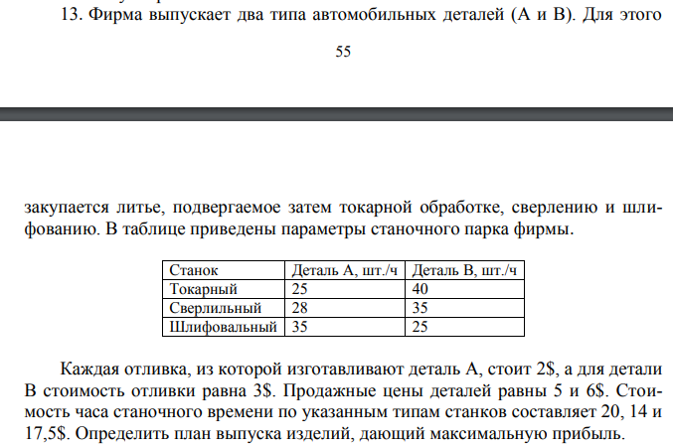
Станок | Деталь А шт./ч | Деталь B шт./ч | Стоимость работы часа | Ограничения
Токарный | 25 | 40 | 20 | 23.99
Сверлильный | 28 | 35 | 14 | 23.357142857
Шлифовальный | 35 | 25 | 17.50 | 24
Стоимость | 2 | 3
Продажа | 5 | 6
Часов | 24
Количесвто деталей | 406 | 310
Прибыль за 1 шт | 3 | 3

Общая прибыль | 2148

